１
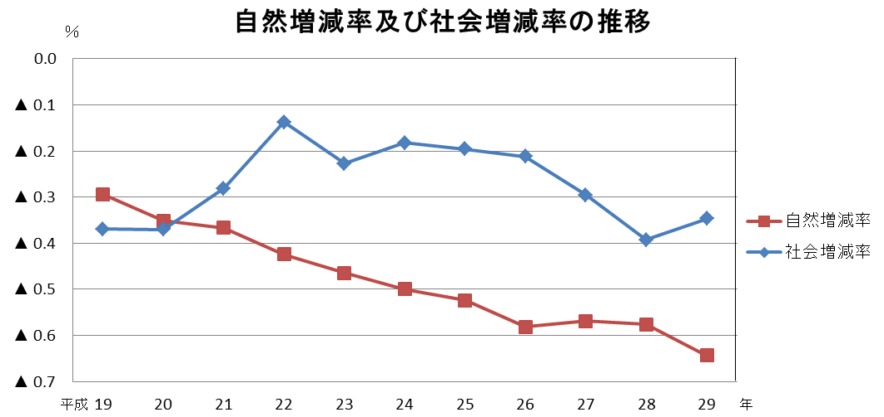
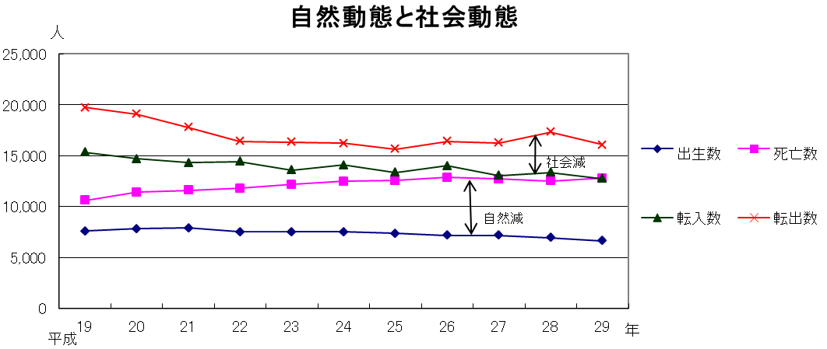


No.367
 | 統計ニュース
平成29年（2017）
6月号
きみとぼく いのちのおもさ おなじだよ
 |  | 和歌山県の推計人口（平成29年5月1日現在）
 |  | 総 数 947,406人 （男445,507人、女501,899人）
 |  | 世帯数 393,415世帯

 | 発行 和歌山県企画部調査統計課 和歌山市小松原通1-1 TEL 073-441-2385(直通) FAX 073-441-2386

「和歌山県人口調査」の結果
(平成２９年４月１日現在の人口・世帯)
 |  |  | ※平成２９年４月２７日に「和歌山県人口調査結果」を公表しています

 | ＜1 平成２９年４月１日現在の県全体の概要＞

 | 和歌山県調査統計課で算出した、平成２９年４月１日現在の和歌山県の推計人口は９４万８,２６０人となり、前年４月からの１年間で９,４８７人減少しました。増減内訳をみると、自然動態（注１）による減少が６,１６４人、社会動態（注２）による減少が３,３２３人となっています。

 | また、世帯数は３９万２,７５５世帯であり、前年４月より５８７世帯増加しました。１世帯当たりの平均構成人員（注３）は２.４１人になりました。

 | ○ 人口増減率の減少幅がやや拡大
 | 人口増減率 ▲０.９７％[Ｈ２８]→▲０.９９％[Ｈ２９]
 | ○ 自然増減率は減少幅が拡大
 | 自然増減率 ▲０.５８％[Ｈ２８]→▲０.６４％[Ｈ２９]
 | 出生 ６,６２７人（前年比▲３２６人）死亡 １２,７９１人（前年比＋２６６人）
 | 自然増減 ▲６,１６４人（前年比▲５９２人）
 | ○ 社会増減率は減少幅が縮小
 | 社会増減率 ▲０.３９％[Ｈ２８]→▲０.３５％[Ｈ２９]
 | 転入 １２,７３６人（前年比▲６０１人）転出 １６,０５９人（前年比▲１,２５０人）
 | 社会増減 ▲３,３２３人（前年比＋４７９人）

 | （注１）自然動態とは、出生・死亡に伴う人口の動きをいいます。
 | （注２）社会動態とは、転入・転出に伴う人口の動きをいいます。
 | （注３）1世帯当たりの平均構成人員 ＝ 総人口 ÷ 世帯数

２
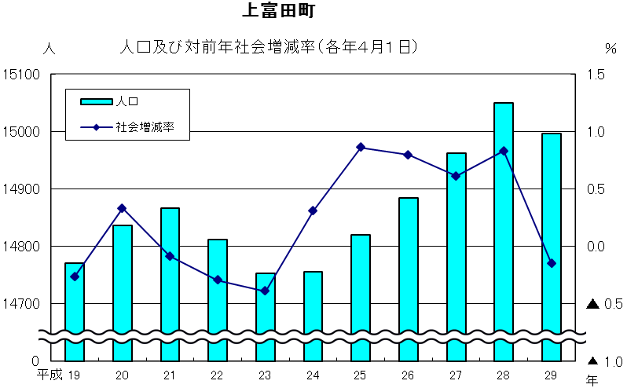
 | ＜２ 近年人口が増加している主な市町の状況＞
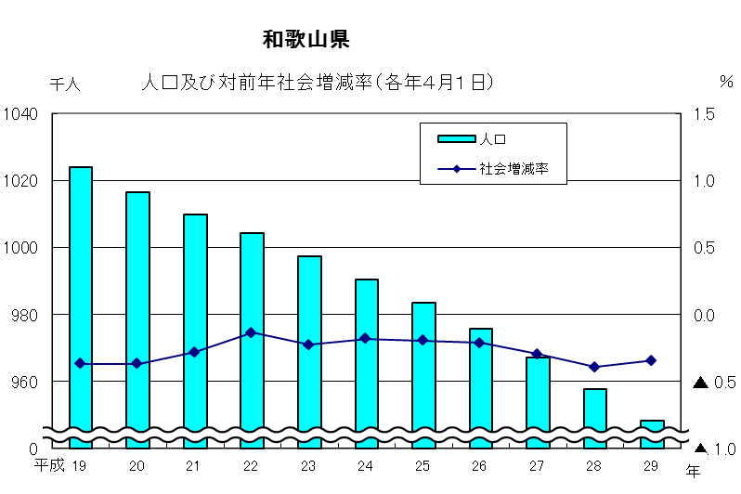

○ | 岩出市は、和歌山市や大阪府南部からの転入者が多く、県下で唯一の自然増に加え、ほとんどの年で社会増。
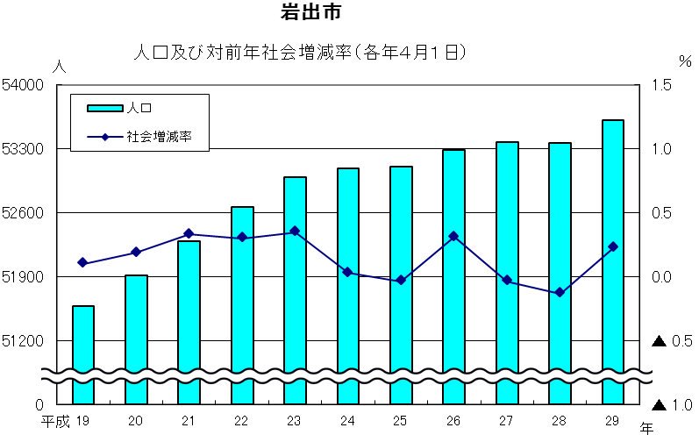

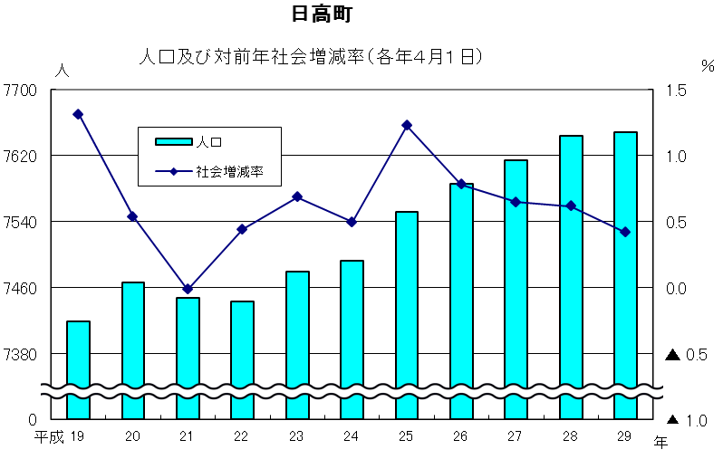
○ | 日高町は、近隣市町からの転入者が多く、過去１０年間の社会増減率が県下で１位。

○ | 上富田町は、田辺市や白浜町からの転入者が多く、過去１０年のうち社会増と社会減を繰り返しながら増加。

３
指 標 の 動 向
 | １ 鉱工業生産指数

年.月 | 和歌山県 製造工業 |  |  |  |  |  |  | 全 国 製造工業 | 近 畿 製造工業
 |  | 鉄 鋼 | 金属製品 | 機 械 | 化 学 | 石油･石炭 | ﾌﾟﾗｽﾁｯｸ製品

 | 平成22(2010)年=100 |  |  | （原 指 数） |  |  |  | （原 指 数）
平成22(2010) | 100.0 | 100.0 | 100.0 | 100.0 | 100.0 | 100.0 | 100.0 | 100.0 | 100.0
23(2011) | 106.5 | 104.2 | 91.3 | 117.6 | 104.2 | 90.8 | 101.3 | 97.2 | 102.4
24(2012) | 100.2 | 100.3 | 81.6 | 104.4 | 101.9 | 90.8 | 103.0 | 97.8 | 101.5
25(2013) | 99.8 | 101.0 | 51.3 | 102.7 | 110.4 | 87.3 | 103.7 | 97.0 | 100.0
26(2014) | 103.5 | 93.1 | 60.6 | 117.5 | 109.8 | 87.9 | 102.2 | 99.0 | 103.1
27(2015) | 98.6 | 71.0 | 60.4 | 116.6 | 110.9 | 81.8 | 105.2 | 97.8 | 103.4
28(2016) | 105.8 | 72.9 | 53.5 | 130.1 | 116.6 | 90.3 | 122.0 | 97.7 | 104.0

 | (季節調整済指数) |  |  |  |  |  |  | (季節調整済指数)

2016. 3 | 101.3 | 64.7 | 85.3 | 122.1 | 111.9 | 92.8 | 114.6 | 96.4 | 105.0
4 | 107.9 | 71.4 | 74.1 | 138.7 | 114.0 | 79.6 | 118.4 | 96.9 | 104.1
5 | 105.0 | 77.6 | 77.1 | 119.8 | 114.5 | 99.1 | 121.1 | 95.6 | 103.4
6 | 109.3 | 83.3 | 42.5 | 134.8 | 120.1 | 76.2 | 122.4 | 96.9 | 101.8
7 | 108.4 | 71.6 | 43.5 | 131.1 | 125.6 | 97.0 | 124.4 | 97.0 | 100.9
8 | 109.3 | 67.8 | 72.6 | 153.1 | 109.8 | 90.5 | 126.8 | 98.3 | 101.8
9 | 105.4 | 74.3 | 50.2 | 131.5 | 116.8 | 90.9 | 126.3 | 98.5 | 107.0
10 | 106.7 | 79.3 | 50.9 | 129.9 | 113.1 | 73.5 | 128.4 | 98.9 | 104.5
11 | 108.7 | 73.7 | 43.3 | 131.9 | 115.2 | 120.4 | 129.1 | 99.9 | 105.9
12 | 101.2 | 73.0 | 35.1 | 118.3 | 116.6 | 87.1 | 130.7 | 100.6 | 108.8
2017. 1 | p 99.8 | 71.0 | 64.3 | 122.2 | 109.0 | 86.6 | 116.0 | 98.5 | 108.0
2 | p 99.1 | 73.0 | 77.7 | 125.4 | 95.2 | 73.2 | 114.6 | 101.6 | 109.8
3 | p 103.2 | 74.9 | 133.8 | 115.5 | 112.0 | 92.0 | 112.9 | 99.8 | 107.4

注1) | 「p」は速報値です。
注2) | 全国・近畿・和歌山県の数値は年間補正をしています。

 | ２ 景気動向指数

景気動向指数（一致指数）
 | 和歌山県（CI） | 全国（CI）
19.1 | 122.1 | 119.1
 | 122.3 | 119.6
 | 126.2 | 118.9
 | 124.2 | 119.8
 | 124.9 | 120.1
６ | 121.0 | 119.8
 | 123.1 | 118.8
 | 121.7 | 119.6
 | 122.8 | 118.2
 | 123.7 | 118.9
 | 120.5 | 117.6
 | 119.0 | 117.7
20.1 | 116.5 | 117.3
 | 122.3 | 117.7
 | 117.9 | 116.6
 | 118.9 | 115.6
 | 121.5 | 115.6
６ | 113.0 | 112.8
 | 117.5 | 112.0
 | 114.5 | 108.2
 | 113.5 | 107.2
 | 105.2 | 103.8
 | 105.2 | 97.8
 | 100.2 | 91.8
21.1 | 93.4 | 84.6
 | 89.8 | 78.6
 | 84.1 | 77.7
 | 83.8 | 78.9
 | 81.3 | 81.1
6 | 87.7 | 82.4
 | 85.8 | 83.2
 | 82.2 | 85.1
 | 85.4 | 87.6
 | 88.4 | 89.8
 | 89.3 | 91.6
 | 89.7 | 93.5
22.1 | 92.9 | 96.2
 | 94.6 | 97.5
 | 98.7 | 98.5
 | 95.0 | 99.8
 | 100.5 | 99.1
6 | 96.4 | 99.6
 | 97.8 | 100.3
 | 106.0 | 101.0
 | 106.5 | 101.3
 | 104.6 | 100.8
 | 104.1 | 103.0
 | 102.7 | 102.9
23.1 | 110.2 | 103.1
 | 109.9 | 104.5
...
年.月 | 景気動向指数(一致) 注）
 | CI | DI
 | 平成22(2010)年=100
平成21(2009) | 86.8 | 42.9
22(2010) | 100.0 | 64.3
23(2011) | 107.4 | 52.4
24(2012) | 100.1 | 50.0
25(2013) | 99.7 | 65.5
26(2014) | 95.4 | 42.9
27(2015) | 83.9 | 48.8
28(2016) | 83.9 | 54.8

2016. 2 | 86.3 | 71.4
3 | 84.0 | 85.7
4 | 86.3 | 71.4
5 | 85.9 | 42.9
6 | 92.0 | 85.7
7 | 85.6 | 57.1
8 | 84.1 | 57.1
9 | 80.3 | 14.3
10 | 84.6 | 42.9
11 | 81.6 | 28.6
12 | 76.8 | 42.9
2017. 1 | 76.3 | 42.9
2 | 78.5 | 42.9

注) | CI：各指標の前月比での変化率を１つの指標に合成したもの。景気の変動の相対的な大きさやテンポを示します。
 | DI：景気に敏感な経済指標を３ヶ月前と比較し、５０％を基準に景気判断する方法。景気の方向性を示します。

 | ３ 物価指数，家計消費支出

年.月 | 消費者物価指数 総合 |  | 消費者物価指数 |  | 企業向け サービス 価格指数 | 国内企業 物価指数 注3） | 家計消費支出（月平均）
 |  |  | 生鮮食品を除く総合 |  |  |  | (農林漁家世帯を含む)
 | 和歌山市 | 全 国 | 和歌山市 | 全 国 |  |  | 和歌山市 |  | 全 国
 |  |  |  |  |  |  | 二人以上の 世帯 | 勤労者世帯 注1） | 勤労者世帯
 | (2015年=100) |  |  |  | (2010年=100) | (2015年=100) | 千円 | 千円 | 千円
平成21(2009) | 96.9 | 97.2 | 97.2 | 97.9 | 101.5 | 97.5 | 260.5 | 291.1 | 319.1
22(2010) | 96.8 | 96.5 | 96.9 | 96.9 | 100.0 | 97.4 | 235.1 | 267.3 | 318.3
23(2011) | 96.4 | 96.3 | 96.6 | 96.6 | 99.3 | 98.8 | 252.8 | 299.9 | 308.8
24(2012) | 96.3 | 96.2 | 96.5 | 96.6 | 99.0 | 98.0 | 244.9 | 283.0 | 313.9
25(2013) | 96.8 | 96.6 | 97.0 | 96.9 | 99.0 | 99.2 | 258.5 | 278.5 | 319.2
26(2014) | 99.5 | 99.2 | 99.6 | 99.5 | 101.6 | 102.4 | 265.0 | 319.2 | 318.8
27(2015) | 100.0 | 100.0 | 100.0 | 100.0 | 102.7 | 100.0 | 278.5 | 327.1 | 315.4
28(2016) | 100.1 | 99.9 | 100.0 | 99.7 | 103.0 | 96.5 | 247.2 | 274.4 | 309.6

2016. 3 | 99.5 | 99.7 | 99.8 | 99.5 | 103.1 | 96.8 | 238.0 | 225.7 | 334.6
4 | 100.0 | 99.9 | 100.1 | 99.8 | 103.0 | 96.4 | 299.1 | 336.8 | 338.0
5 | 100.2 | 100.0 | 100.3 | 99.9 | 102.9 | 96.4 | 250.7 | 302.5 | 306.7
6 | 100.0 | 99.9 | 100.1 | 99.8 | 102.9 | 96.4 | 286.3 | 307.7 | 276.6
7 | 100.1 | 99.6 | 100.1 | 99.6 | 103.3 | 96.3 | 252.5 | 311.1 | 302.4
8 | 100.1 | 99.7 | 99.9 | 99.6 | 103.0 | 96.0 | 236.2 | 278.7 | 301.4
9 | 99.9 | 99.8 | 99.6 | 99.6 | 102.9 | 96.1 | 239.7 | 300.9 | 296.4
10 | 100.8 | 100.4 | 100.1 | 99.8 | 103.2 | 96.0 | 214.4 | 252.6 | 305.7
11 | 101.0 | 100.4 | 100.1 | 99.8 | 103.3 | 96.4 | 215.0 | 221.8 | 294.0
12 | 100.7 | 100.1 | 100.1 | 99.8 | 103.5 | 97.1 | 260.3 | 275.9 | 349.2
2017. 1 | 100.2 | 100.0 | 99.6 | 99.6 | 103.0 | 97.7 | 217.2 | 240.4 | 307.2
2 | 100.1 | 99.8 | 99.7 | 99.6 | 103.3 | 98.0 | 206.2 | 256.2 | 298.1
3 | 100.3 | 99.9 | 100.0 | 99.8 | p 103.9 | 98.2 | 226.7 | 256.8 | 337.1

注1) | 勤労者世帯とは「二人以上の世帯のうち、勤労者世帯」を指します。
注2) | 「p」は速報値です。
注3) | 国内企業物価指数を2015年基準に改定しています。

